封面
详细设计书／单体测试设计书
系统名：医院财务表单读取系统

 | 第1.0版
 | 2020-06-01

山东华时数字技术有限公司_技术开发部

 |  | 文档编号： | HUASHI-设计1-001

2.架构
2.架构

 |  | 本系统使用C# 的三层框架开发。
 |  | 开发工具利用Visual Studio 2019。

 |  | 以下表示在客户端和服务器上的处理。

 |  | 客户端 |  |  |  | 数据库服务器

 |  | Windows10 1904以上 |  |  |  | Windows Server2019
 |  | net framework 4.5 |  |  |  | 或Windows10
 |  | 分辨率1920×1080
 |  |  |  |  |  | SqlServer2019

数据请求
 |  | 画面
 |  |  |  |  |  | 登录
 |  | 登陆界面 |  |  |  | SqlServer用户
 |  | 事件
 |  |  | 1 | 登陆 |  | (Web.Config)
 |  |  |  | 检测用户名和密码是否正确
 |  |  | 2 | 取消
 |  |  |  | 关闭窗口 |  |  | SQLSERVER2019
 |  |  | 3 | 注册
 |  |  |  | 跳转到注册窗口（暂不开通注册功能） |  |  | 事务表
 |  |  |  |  |  |  |  | 报告表
 |  |  |  |  |  |  |  | 报告状态表
 |  |  |  |  |  |  |  | 报告明细表
 |  | 主功能画面 |  |  |  |  |  | 附件管理表
 |  | 事件 |  |  |  |  |  | 更新历史表
数据返回
 |  |  | 1 | 打开相机 |  |  |  | 项目ID历史表
 |  |  | 工具栏事件 |  |  |  | 主表
 |  |  | 设备 |  |  |  |  | 用户信息表
 |  |  |  | 1 | 打开相机 |  |  | 扫描记录表
 |  |  |  | 2 | 自动捕捉 |  |  | 跟台人体植入物使用清单SHIL表
 |  |  |  | 3 | 清除异常 |  |  | 高净值耗材使用清单HNCL表
 |  |  | 文件 |  |  |  |  | 耗材仓库配送出库单CWDL表
 |  |  |  | 1 | 扫描记录

 |  |  | 设置
 |  |  |  | 1 | 相机设置
 |  |  |  | 2 | 通讯设置
 |  |  | 帮助
 |  |  |  | 1 | 产品帮助
 |  |  |  | 2 | 产品教程
 |  |  |  | 3 | 产品反馈
 |  |  |  | 4 | 系统信息
 |  |  |  | 5 | 软件更新
 |  |  |  | 6 | 管理我的账号
 |  |  |  | 7 | 登陆
 |  |  |  | 8 | 注销

 |  | 报告详细内容画面
 |  | 输入界面
 |  |  | 事件
 |  |  |  | 12 | 確定按钮
 |  |  |  | 13 | 一時保存按钮
 |  |  |  | 14 | 閉じる按钮
 |  |  |  | 15 | 削除（添付ファイル）按钮
 |  |  |  | 16 | データ連携用報告書ﾌｫｰﾏｯﾄﾀﾞｳﾝﾛｰﾄﾞ按钮
 |  | 批准界面
 |  |  | 事件
 |  |  |  | 17 | 承認按钮
 |  |  |  | 18 | 差戻し按钮
 |  |  |  | 19 | 一時保存按钮
 |  |  |  | 20 | 閉じる按钮
 |  | 受付界面
 |  |  | 事件
 |  |  |  | 21 | 受付按钮
 |  |  |  | 22 | 差戻し按钮
 |  |  |  | 23 | 一時保存按钮
 |  |  |  | 24 | 閉じる按钮
 |  | 受付済界面
 |  |  | 事件
 |  |  |  | 25 | 経理確認按钮
 |  |  |  | 26 | 差戻し按钮
 |  |  |  | 27 | コメント追加按钮
 |  |  |  | 28 | 閉じる按钮
 |  | 確認済界面
 |  |  | 事件
 |  |  |  | 29 | 経理確認解除按钮
 |  |  |  | 30 | コメント追加按钮
 |  |  |  | 31 | 閉じる按钮
 |  | 確認済界面
 |  |  | 事件
 |  |  |  | 32 | 閉じる按钮

 | ※主界面

 | ※扫描记录界面

3.1.功能逻辑图【主体】
文档名称 |  |  | 系统名称 | 版 | 制定/修订日 |  | 作成者
 | 详细设计书 |  | 医院财务表单读取系统 | 1.0 | 2020/6/1 |  | 张帅

修订历史 |  | 功能ID | 功能名称
 |  | YHSM01 | 医院财务表单读取系统

功能逻辑图【主体】 |  |  |  |  |  | 备注

相机扫描处理逻辑图

打开相机

采集图像

提取条码序列号/签字等

去数据库查询本条数据

提取到的信息与数据库信息匹配

不一致

一致

否
签名
提示未查到扫描到的信息

是

提示未签名
保存扫描到的信息和图像

4.画面迁移图
文档名称 |  | 系统名称 | 版 | 制定/修订日 | 作成者
详细设计书 |  | 医院财务表单读取系统 | 1.0 | 2020/6/1 | 张帅

修订历史 | 功能ID | 功能名称
 | YHSM01 | 医院财务表单读取系统

画面迁移图
凡例
画面名
（画面ID）
始点
終点
遷移線
(イベント名)
POPUP画面
（画面ID）
图例
画面名
（画面ID）
始点
終点
迁移线
(事件名称)
POPUP画面
（画面ID）

医院财务表单读取系统
登陆画面
（YHSM0101)
[UI-Login_Scenario2]
医院财务表单读取系统
主画面
（YHSM0102)
[UI-MainForm_Scenario2]

登陆按钮

（开始）
（终了）

历史记录按钮

医院财务表单读取系统
历史记录画面
（YHSM0103)
[UI-History_Scenario2]

5.1.1.画面布局【YHSM0101】
文档名称 |  | 系统名称 |  |  |  | 版 | 制定/修订日 | 作成者
详细设计书 |  | 医院财务表单读取系统 |  |  |  | 1.0 | 2020/6/1 | 张帅

修订历史 | 功能ID | 功能名称 | 画面ID | 画面名
 | YHSM01 | 医院财务表单读取系统 | YHSM0101 | 医院财务表单读取系统登陆画面

初期表示
初期表示
初期表示
初期表示
画面展示 |  |  |  |  | 画面说明
 |  |  |  |  | 羽田国内線作業の表单・データ出力を行う画面。 ・初期カーソルは、作業工場コンボボックスとする。

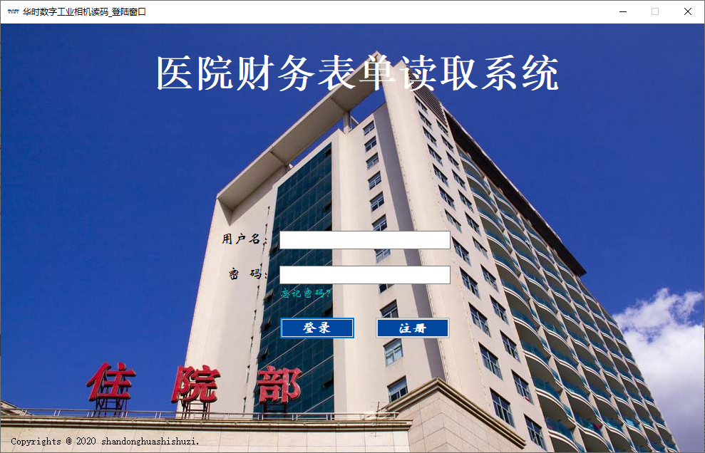

 |  |  |  |  | 操作说明
 |  |  |  |  | 画面の各操作について、以下に示す。 ■検索 検索条件を以下のように選択後、検索ボタンを押下することで、条件を満たす受注情報を検索し、一覧に表示する。 ※受注別生産ヘッダによる画面表示方法を補足シートに記載する。 【検索条件】 ・「作業工場」、「作業ｾｸｼｮﾝ」、「作業ｸﾞﾙｰﾌﾟ」、「得意先」、「出荷工場」、「受注ｽﾃｰﾀｽ｣はコンボボックスより択一選択 ・「出発日」はカレンダーよりFromToで設定 ・「作業ｸﾞﾙｰﾌﾟ」はリストボックスより複数選択 ・「定型外有のみ抽出」は、チェックボックスより選択 【表示順】 検索時の一覧の表示順は以下とする。 出発日の昇順、A/Lグループコードの昇順、得意先コードの昇順の昇順 ■全選択 全選択ボタンを押下することで、受注一覧の「選択」が全て選択状態となる。 （次頁へ続く） ■ﾒﾆｭｰへ戻る ﾒﾆｭｰへ戻るボタンを押下することで、メニュー画面に戻る。

5.2.1.画面布局【YHSM0102】
文档名称 |  | 系统名称 |  |  |  | 版 | 制定/修订日 | 作成者
详细设计书 |  | 医院财务表单读取系统 |  |  |  | 1.0 | 2020/6/1 | 张帅

修订历史 | 功能ID | 功能名称 | 画面ID | 画面名
 | YHSM01 | 医院财务表单读取系统 | YHSM0101 | 医院财务表单读取系统登陆画面

初期表示
初期表示
初期表示
初期表示
画面展示 |  |  |  |  | 画面说明
 |  |  |  |  | 羽田国内線作業の表单・データ出力を行う画面。 ・初期カーソルは、作業工場コンボボックスとする。

 |  |  |  |  | 操作说明
 |  |  |  |  | 画面の各操作について、以下に示す。 ■検索 検索条件を以下のように選択後、検索ボタンを押下することで、条件を満たす受注情報を検索し、一覧に表示する。 ※受注別生産ヘッダによる画面表示方法を補足シートに記載する。 【検索条件】 ・「作業工場」、「作業ｾｸｼｮﾝ」、「作業ｸﾞﾙｰﾌﾟ」、「得意先」、「出荷工場」、「受注ｽﾃｰﾀｽ｣はコンボボックスより択一選択 ・「出発日」はカレンダーよりFromToで設定 ・「作業ｸﾞﾙｰﾌﾟ」はリストボックスより複数選択 ・「定型外有のみ抽出」は、チェックボックスより選択 【表示順】 検索時の一覧の表示順は以下とする。 出発日の昇順、A/Lグループコードの昇順、得意先コードの昇順の昇順 ■全選択 全選択ボタンを押下することで、受注一覧の「選択」が全て選択状態となる。 （次頁へ続く）

検索後
検索後
検索後
検索後
画面展示 |  |  |  |  | 操作说明
 |  |  |  |  | 画面の各操作について、以下に示す。（続き） ■全解除 全解除ボタンを押下することで、受注一覧の「選択」が全て未選択状態となる。 ■数出し表（羽田国内線)ﾌﾟﾚﾋﾞｭｰ 数出し表（羽田国内線)ﾌﾟﾚﾋﾞｭｰボタンを押下することで、受注一覧で選択にチェックが入った受注の数出し表(羽田国内線)を出力する。 受注の数出し表(羽田国内線)を出力する際、ﾌﾟﾚﾋﾞｭｰ画面を一度表示し、確認を行った後に出力する。 ■数出し表(定型外)ﾌﾟﾚﾋﾞｭｰ 数出し表(定型外)ﾌﾟﾚﾋﾞｭｰボタンを押下することで、受注一覧で選択にチェックが入ったFLTの数出し表(羽田国内線)(定型外)を出力する。 数出し表(羽田国内線)（定型外）を出力する際、ﾌﾟﾚﾋﾞｭｰ画面を一度表示し、確認を行った後に出力する。 ■数出し表（羽田国内線）CSV出力 数出し表（羽田国内線）CSV出力ボタンを押下することで、受注一覧で選択にチェックが入った受注の数出し表(羽田国内線)を出力する。 CSV出力完了時にファイル保存ダイアログを表示し、任意の場所に保存する。 ※既定のフォルダは「マイドキュメント」とする。 ■数出し表(定型外)CSV出力 数出し表(定型外)CSV出力ボタンを押下することで、受注一覧で選択にチェックが入ったFLTの数出し表(羽田国内線)(定型外)をCSV出力ファイルで出力する。 CSV出力完了時にファイル保存ダイアログを表示し、任意の場所に保存する。 ※既定のフォルダは「マイドキュメント」とする。 ■受注別必要数CSV出力 受注別必要数CSV出力ボタンを押下することで、受注一覧で選択にチェックが入った受注の数出し表の受注別必要数をCSV出力ファイルで出力する。 CSV出力完了時にファイル保存ダイアログを表示し、任意の場所に保存する。 ※既定のフォルダは「マイドキュメント」とする。 ■ﾒﾆｭｰへ戻る ﾒﾆｭｰへ戻るボタンを押下することで、メニュー画面に戻る。

5.3.1.画面布局【YHSM0103】
文档名称 |  | 系统名称 |  |  |  | 版 | 制定/修订日 | 作成者
详细设计书 |  | 医院财务表单读取系统 |  |  |  | 1.0 | 2020/6/1 | 张帅

修订历史 | 功能ID | 功能名称 | 画面ID | 画面名
 | YHSM01 | 医院财务表单读取系统 | YHSM0101 | 医院财务表单读取系统登陆画面

初期表示
初期表示
初期表示
初期表示
画面展示 |  |  |  |  | 画面说明
 |  |  |  |  | 羽田国内線作業の表单・データ出力を行う画面。 ・初期カーソルは、作業工場コンボボックスとする。

 |  |  |  |  | 操作说明
 |  |  |  |  | 画面の各操作について、以下に示す。 ■検索 検索条件を以下のように選択後、検索ボタンを押下することで、条件を満たす受注情報を検索し、一覧に表示する。 ※受注別生産ヘッダによる画面表示方法を補足シートに記載する。 【検索条件】 ・「作業工場」、「作業ｾｸｼｮﾝ」、「作業ｸﾞﾙｰﾌﾟ」、「得意先」、「出荷工場」、「受注ｽﾃｰﾀｽ｣はコンボボックスより択一選択 ・「出発日」はカレンダーよりFromToで設定 ・「作業ｸﾞﾙｰﾌﾟ」はリストボックスより複数選択 ・「定型外有のみ抽出」は、チェックボックスより選択 【表示順】 検索時の一覧の表示順は以下とする。 出発日の昇順、A/Lグループコードの昇順、得意先コードの昇順の昇順 ■全選択 全選択ボタンを押下することで、受注一覧の「選択」が全て選択状態となる。 （次頁へ続く）

検索後
検索後
検索後
検索後
画面展示 |  |  |  |  | 操作说明
 |  |  |  |  | 画面の各操作について、以下に示す。（続き） ■全解除 全解除ボタンを押下することで、受注一覧の「選択」が全て未選択状態となる。 ■数出し表（羽田国内線)ﾌﾟﾚﾋﾞｭｰ 数出し表（羽田国内線)ﾌﾟﾚﾋﾞｭｰボタンを押下することで、受注一覧で選択にチェックが入った受注の数出し表(羽田国内線)を出力する。 受注の数出し表(羽田国内線)を出力する際、ﾌﾟﾚﾋﾞｭｰ画面を一度表示し、確認を行った後に出力する。 ■数出し表(定型外)ﾌﾟﾚﾋﾞｭｰ 数出し表(定型外)ﾌﾟﾚﾋﾞｭｰボタンを押下することで、受注一覧で選択にチェックが入ったFLTの数出し表(羽田国内線)(定型外)を出力する。 数出し表(羽田国内線)（定型外）を出力する際、ﾌﾟﾚﾋﾞｭｰ画面を一度表示し、確認を行った後に出力する。 ■数出し表（羽田国内線）CSV出力 数出し表（羽田国内線）CSV出力ボタンを押下することで、受注一覧で選択にチェックが入った受注の数出し表(羽田国内線)を出力する。 CSV出力完了時にファイル保存ダイアログを表示し、任意の場所に保存する。 ※既定のフォルダは「マイドキュメント」とする。 ■数出し表(定型外)CSV出力 数出し表(定型外)CSV出力ボタンを押下することで、受注一覧で選択にチェックが入ったFLTの数出し表(羽田国内線)(定型外)をCSV出力ファイルで出力する。 CSV出力完了時にファイル保存ダイアログを表示し、任意の場所に保存する。 ※既定のフォルダは「マイドキュメント」とする。 ■受注別必要数CSV出力 受注別必要数CSV出力ボタンを押下することで、受注一覧で選択にチェックが入った受注の数出し表の受注別必要数をCSV出力ファイルで出力する。 CSV出力完了時にファイル保存ダイアログを表示し、任意の場所に保存する。 ※既定のフォルダは「マイドキュメント」とする。 ■ﾒﾆｭｰへ戻る ﾒﾆｭｰへ戻るボタンを押下することで、メニュー画面に戻る。

6.1.1表单设计【耗材仓库耗材入库单】
文档名 |  |  |  | 版 | 日付 |  |  |  |  | 作成者
详细设计书 |  |  |  | 1.0 | 2020-06-01 |  |  |  |  | 张帅

表单布局 | 功能ID | 功能名称 | 表单ID |  |  |  |  | 表单名
 | YHSM01 | 医院财务表单读取系统 |  |  |  |  |  | 耗材仓库耗材入库单

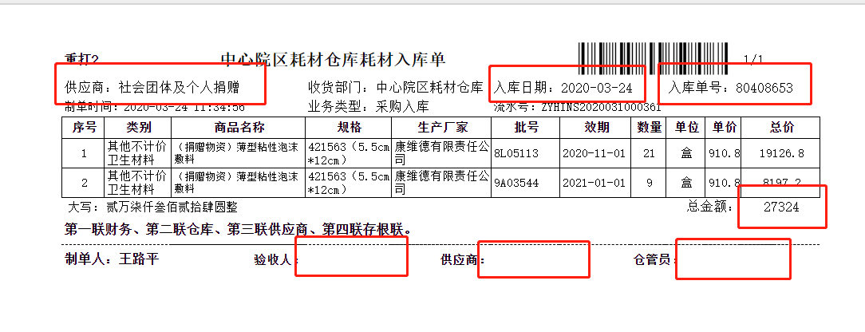
 |  |  |  |  |  | 表单概要
 |  |  |  |  |  | 基本情報
 |  |  |  |  |  |  | 大小 |  | 三联打印纸 |  | 方向 | 横
 |  |  |  |  |  |  | 余白（㎜） |  | 上
 |  |  |  |  |  |  |  |  | 下
 |  |  |  |  |  |  |  |  | 左
 |  |  |  |  |  |  |  |  | 右
 |  |  |  |  |  |  | 特殊注意 |  | 分页 |  | ×
 |  |  |  |  |  |  |  |  | 本页合计金额 |  | ×
 |  |  |  |  |  |  |  |  | 表单总金额 |  | √
 |  |  |  |  |  |  |  |  | 签字 |  | √
 |  |  |  |  |  |  |  |  | 盖章 |  | ×

 |  |  |  |  |  |  | 取得项目 |  | 供应商
 |  |  |  |  |  |  |  |  | 入库日期
 |  |  |  |  |  |  |  |  | 入库单号
 |  |  |  |  |  |  |  |  | 总金额
 |  |  |  |  |  |  |  |  | 验收人
 |  |  |  |  |  |  |  |  | 供应商
 |  |  |  |  |  |  |  |  | 仓库员

1.供应商名称 2.入库日期 3.入库号 4.总金额
5.验收人、供应商、仓管员签字

 |  |  |  |  |  | 表单説明

6.2.1表单设计【耗材仓库配送出库单】
文档名 |  |  |  | 版 | 日付 |  |  |  |  | 作成者
详细设计书 |  |  |  | 1.0 | 2020-06-01 |  |  |  |  | 张帅

表单布局 | 功能ID | 功能名称 | 表单ID |  |  |  |  | 表单名
 | YHSM01 | 医院财务表单读取系统 |  |  |  |  |  | 耗材仓库配送出库单

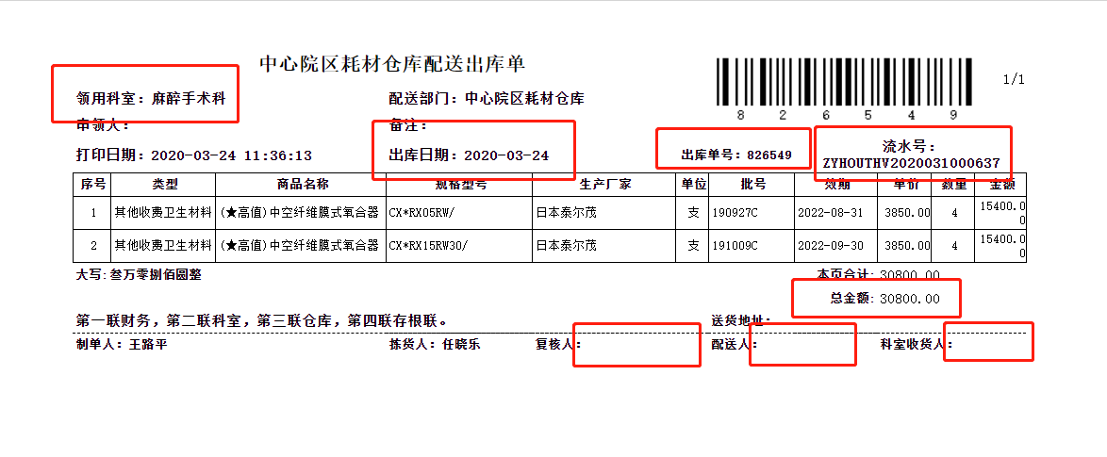
 |  |  |  |  |  | 表单概要
 |  |  |  |  |  | 基本情報
 |  |  |  |  |  |  | 大小 |  | 三联打印纸 |  | 方向 | 横
 |  |  |  |  |  |  | 余白（㎜） |  | 上
 |  |  |  |  |  |  |  |  | 下
 |  |  |  |  |  |  |  |  | 左
 |  |  |  |  |  |  |  |  | 右
 |  |  |  |  |  |  | 特殊注意 |  | 分页 |  | √
 |  |  |  |  |  |  |  |  | 本页合计金额 |  | √
 |  |  |  |  |  |  |  |  | 表单总金额 |  | √
 |  |  |  |  |  |  |  |  | 签字 |  | √
 |  |  |  |  |  |  |  |  | 盖章 |  | √

 |  |  |  |  |  |  | 取得项目 |  | 领用科室名称
 |  |  |  |  |  |  |  |  | 出库日期
 |  |  |  |  |  |  |  |  | 出库单号
 |  |  |  |  |  |  |  |  | 本页合计
 |  |  |  |  |  |  |  |  | 总金额
 |  |  |  |  |  |  |  |  | 复核人
 |  |  |  |  |  |  |  |  | 配送人
 |  |  |  |  |  |  |  |  | 科室收货人
 |  |  |  |  |  |  |  |  | 流水号
 |  |  |  |  |  |  |  |  | 科室盖章
1.领用科室名称 2.出库日期 3.出库单号 4.总金额
5.复核人、配送人、科室收货人 6.流水号 7.科室盖章

 |  |  |  |  |  | 表单説明
 |  |  |  |  |  |  | 单页时：本页合计=总金额 多页时：多页合计=总金额

6.3.1表单设计【高值耗材使用清单】
文档名 |  |  |  | 版 | 日付 |  |  |  |  | 作成者
详细设计书 |  |  |  | 1.0 | 2020-06-01 |  |  |  |  | 张帅

表单布局 | 功能ID | 功能名称 | 表单ID |  |  |  |  | 表单名
 | YHSM01 | 医院财务表单读取系统 |  |  |  |  |  | 高值耗材使用清单

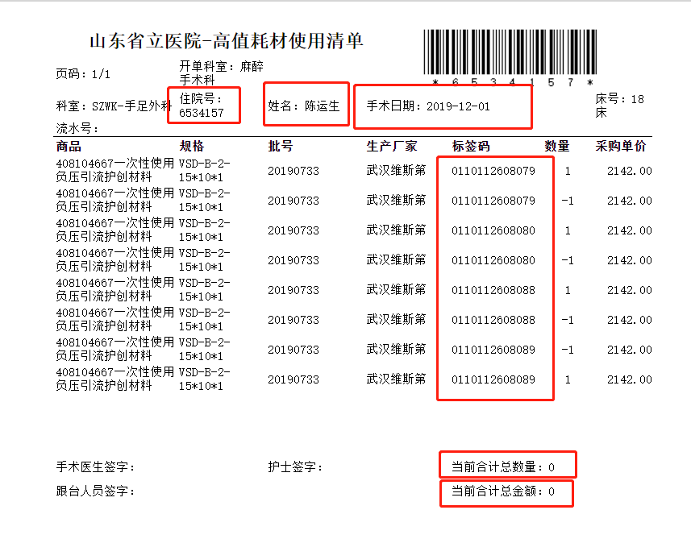
 |  |  |  |  |  | 表单概要
 |  |  |  |  |  | 基本情報
 |  |  |  |  |  |  | 大小 |  | 三联打印纸 |  | 方向 | 横
 |  |  |  |  |  |  | 余白（㎜） |  | 上
 |  |  |  |  |  |  |  |  | 下
 |  |  |  |  |  |  |  |  | 左
 |  |  |  |  |  |  |  |  | 右
 |  |  |  |  |  |  | 特殊注意 |  | 分页 |  | √
 |  |  |  |  |  |  |  |  | 本页合计金额 |  | √
 |  |  |  |  |  |  |  |  | 表单总金额 |  | √
 |  |  |  |  |  |  |  |  | 签字 |  | √
 |  |  |  |  |  |  |  |  | 盖章 |  | √

 |  |  |  |  |  |  | 取得项目 |  | 住院号
 |  |  |  |  |  |  |  |  | 姓名
 |  |  |  |  |  |  |  |  | 手术日期
 |  |  |  |  |  |  |  |  | 标签码
 |  |  |  |  |  |  |  |  | 当前合计总金额
 |  |  |  |  |  |  |  |  | 当前合计总数量
 |  |  |  |  |  |  |  |  | 总金额
 |  |  |  |  |  |  |  |  | 总数量

1.住院号
2.姓名
3.手术日期
4.标签码
5.当前合计总金额
6.当前合计总数量

 |  |  |  |  |  | 表单説明
 |  |  |  |  |  |  | 总金额=各页合计总金额 总数量=各页合计总数量 清单上的标签码必须与计费登记单粘贴的条形标签码一致且数量相同 反面贴标签码的纸张必须有手术信息和医生护士签字。

6.10.1表单设计【跟台人体植入物使用清单】
文档名 |  |  |  | 版 | 日付 |  |  |  |  | 作成者
详细设计书 |  |  |  | 1.0 | 2020-06-01 |  |  |  |  | 张帅

表单布局 | 功能ID | 功能名称 | 表单ID |  |  |  |  | 表单名
 | YHSM01 | 医院财务表单读取系统 |  |  |  |  |  | 跟台人体植入物使用清单

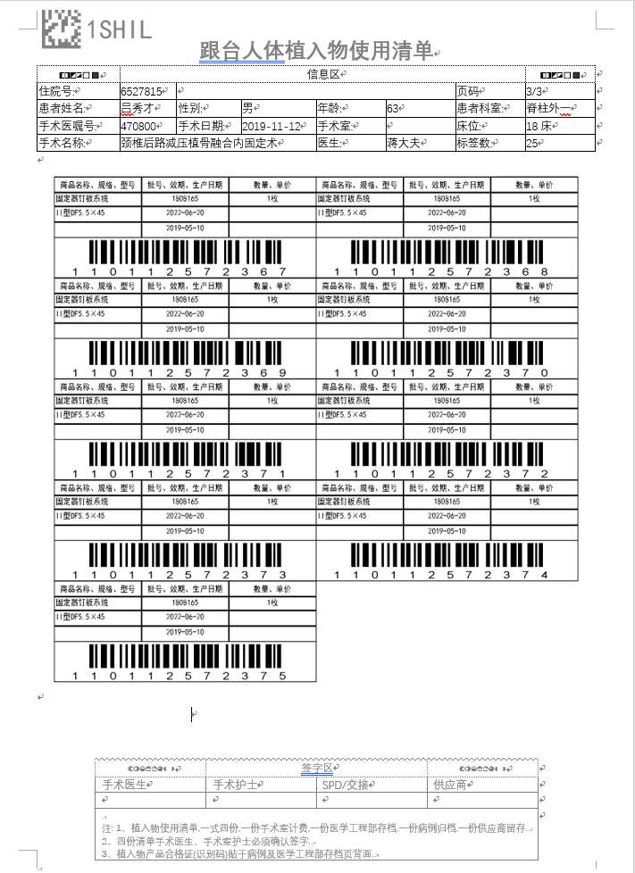
表单布局-SHILV3.1 |  |  |  |  |  | 表单概要
 |  |  |  |  |  | 基本情報
 |  |  |  |  |  |  | 大小 |  | A4(21cm*29.7cm) |  | 方向 | 縦
 |  |  |  |  |  |  | 余白（㎜） |  | 上
 |  |  |  |  |  |  |  |  | 下
 |  |  |  |  |  |  |  |  | 右
 |  |  |  |  |  |  |  |  | 左
 |  |  |  |  |  |  | 明细行数
 |  |  |  |  |  |  | 总计行 输出条件 条目 |  | 小计
 |  |  |  |  |  |  |  |  | 中计
 |  |  |  |  |  |  |  |  | 合计
 |  |  |  |  |  |  | 分页条件
 |  |  |  |  |  |  | 页数初始化条件
 |  |  |  |  |  |  | 结束条件 |  |  |  | 全部处理时
 |  |  |  |  |  |  | 排序键 顺序 |  | 1
 |  |  |  |  |  |  |  |  | 2
 |  |  |  |  |  |  |  |  | 3
 |  |  |  |  |  |  |  |  | 4
 |  |  |  |  |  |  |  |  | 5
 |  |  |  |  |  |  |  |  | 6
 |  |  |  |  |  |  |  |  | 7
 |  |  |  |  |  |  |  |  | 8
 |  |  |  |  |  |  |  |  | 9
 |  |  |  |  |  |  |  |  | 10
 |  |  |  |  |  |  |  |  | 11

 |  |  |  |  |  | 表单説明
 |  |  |  |  |  |  | 作業工場、作業セクション、作業グループ、得意先、出荷工場、件名、出発日、出発時刻、受注区分、受注ステータス、回数、REMARKS、製品コード（親）、製品名（親）、生産指示数量（親）、製品コード、製品名、生産指示数量、工程区分、生産品名、必要数、単位、規格を出力する。 画面で受注ステータスの指定がない場合、すべての受注ステータスの情報を出力する また、回数はすべての回数の情報を出力する。 A/Lグループコードの取得方法については表单項目定義【PCAZ440】「得意先」を参照。

7.通讯方案
医院开发部
华时数字

需要扫描表单的原数据信息
医院开发部
给予的数据
需要给予华时的数据

表单类别
模拟主键
扫描时间
扫描到的条形码
有无签名
图片名
图片文件

相机扫描的数据
检索比对是否正确

把符合要求的信息保存到数据库
需要获取的数据

给予医院开发部的数据

本地图库

表单类别
模拟主键
扫描时间
扫描到的条形码
有无签名
是否符合通过规则
图片名
本地图库

我方扫描获取的数据

